Sheet1
分类 | 反馈 |  |  | 0.00%
登录前 | 全面屏登录时，logo页会先显示一个比例的，然后压缩显示一次 | 国贤 |  | 0.00%
 | 全面屏设备未适配，显示不完全，无法正常进行游戏 | 国贤 |  | 0.00%
 | 游客登录点击没有反应 | 国贤 |  | 0.00%
个人信息 | 金币处“+”号点击后关闭弹窗，期望点击后关闭弹窗并跳转至商场金币购买页面 | 永平
特价礼包 | 6元礼包及游戏内其他充值弹窗无商品icon | 永平 | 可能配置 | 0.00%
 | 点击【微信支付】应直接跳转至微信支付界面，而不是再进入【更多支付页面】 | 存疑 | 需求不明 | 0.00%
记牌器 | 签到、礼包赠送，没有购买途径，背包里只有记牌器1种道具，房间内无使用入口（确认是否已有，只是未展示） | 植威 | 可能配置问题 | 0.00%
邮件 | 分为两个状态：列表状态 展开状态 | 永平 |  | 0.00%
 | 列表为空时，在弹窗中间展示文案：暂无邮件，字色字号与邮件标题一致 | 永平
 | 收到邮件时，默认为列表状态信封icon为未读状态，点击查看变为展开状态（变为展开状态时不会再展示同条邮件的列表状态），且icon变更为已读状态；展开状态下点击关闭，则该条邮件变更回列表状态，信封icon保持为已读取状态；注：每次仅有一封邮件为展开状态，即点击任意一条邮件的【查看】按钮在展开改邮件的同时会将原本展开的邮件变为列表状态；每次进入邮件弹窗时，所有邮件均为列表状态； | 永平 |  | 50.00%
任务 | 弹窗UI风格需统一，文案至多可展示18个字 | 永平 |  | 90.00%
活动 | 左侧切换条文案需居中 | 永平 |  | 100.00%
红包 | 去除轮播，按照1-4的顺序左右滑动，滑动时速度约为现在的2-3倍，点击左右箭头向对应方向切换一页；第1页无向左的箭头，第4页无向右的箭头； | 国贤 | 完成 | 100.00%
 | 点击大厅顶部右侧红包数量的【兑】字按钮，展示信息与点击红包相同； | 国贤 | 完成 | 100.00%
设置 | 反馈文案统一居左展示，输入手机号后面省略号去掉 | 永平
快速开始 | 应匹配至玩家金币满足区间的最高场次；大厅右下角快速开始黄色小字改为：【欢乐场】；当玩家不足最低场次时，点击弹窗与选场界面一致； | 成照 植威 | 需求
选场界面 | 玩家未破产，但低于房间入场线时，点击调用快捷支付，按照玩家当前（选择场次最低入场金额-持有金额）的差值A匹配商城中大于等于该金额的最小额度商品，弹窗文案提示：还需【差值A】金币，您就能进入该房间游玩； | 永平
 | 玩家持有金币高于房间最高限制时，点击弹窗提示：您太富裕啦，请去更高级的场次大展身手吧，按钮：【去高倍场】，点击同【快速开始】； | 植威
游戏房间 | 匹配阶段，游戏未开局，玩家点击左上角退出应能返回选场界面；若玩家在匹配界面未匹配到玩家，游戏未开始时掉线，则玩家重连时回到大厅，可重新选择场次进行匹配；若游戏开局，点击退出则toast提示：游戏进行中，不能退出哦 | 成照 | 需求
 | 匹配阶段，左下角玩家携带金币数应与玩家携带一致，不应为0 | 成照 | 更新
 | 【设置】点击同大厅设置，隐藏底部【切换账号】与【反馈】按钮 | 永平
 | 叫地主、不叫、加倍、不加倍、明牌按钮资源与房间内其他操作按钮不一致，应替换为新资源 | 植威
 | 玩家超过房间限制点击房间仍能进行游戏，游戏结束后才会提示去高级场，正确流程见选场界面 | 完成
按设计稿效果进行调整
 | 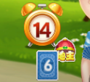 地主标识被玩家剩余牌数遮盖 玩家自己叫地主的标识位置过远，像是其他玩家的 | 植威
 | 剩余牌警报标识也离对应玩家太远，需对照设计稿进行调整 | 植威
 | 顶部底牌样式需按设计稿效果进行调整 | 植威
 | 首叫标识需要替换新资源 | 植威
应该是【要不起】按钮不见了
bug | 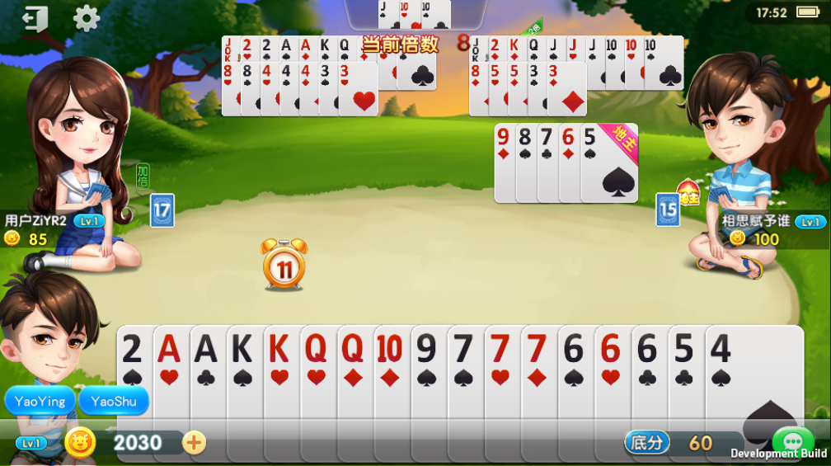 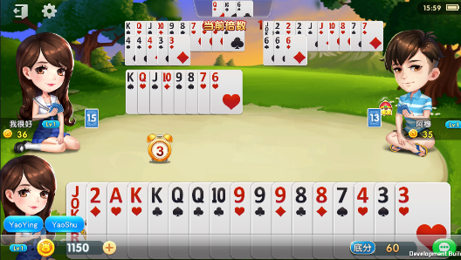 有时候会出现没有操作按钮的情况 | 植威
 | 游戏一直提示匹配中，杀进程再重新进入，不管原来多少金币都会变成0 | 成照 | 需求
 | 机器人持有金币低于最低入场限制，甚至破产，仍能在房间内游戏，房间需要对机器人携带金币进行判断； | 成照 | 需求
 | 签到成功，但签到奖励未发放； | 榕生
 | 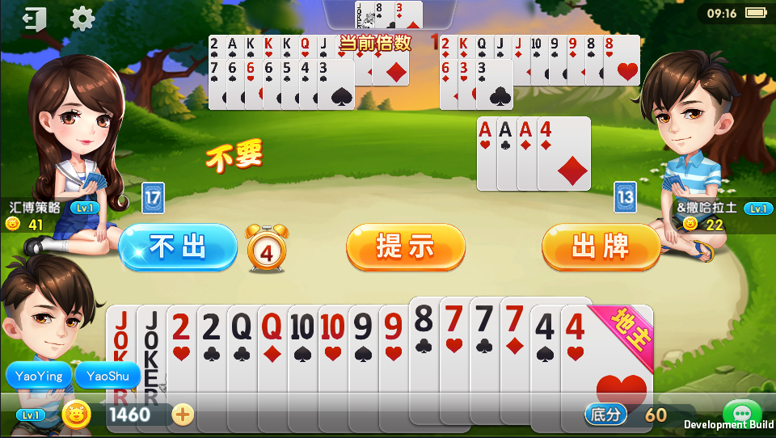 777+8小于AAA+4，点击提示会弹起，但是无法出牌，期望不会提示比当前已出牌型小的组合 | 植威
其他 | 游戏内仅大厅点击系统返回键触发退出提示，期望其他界面点击返回均有相应反馈：弹窗界面点击返回关闭弹窗；非弹窗界面点击返回上一级页面；房间点击同退出房间 | 国贤 | 需求
 | 机器人战绩信息为0，需要设置数值 | 志诚 | 需求
 | 游戏内全部toast样式未统一，需要调整与设计样式一致 | 国贤 | 需求

周二 | 1. 出现玩家（机器人）携带低于入场条件数目的金币进入场次玩牌bug(329) 100% 2. 癞子玩法判断组合优化 80% 3. 结算各种bug(333, 328, 321, 300) 100% 4. 排队中, 牌局中关掉, 掉金币bug(342, 310, 302) 100% 5. 配牌功能完善 50% 6. 335 【金牌斗地主】【癞子斗地主】癞子斗地主中，癞子炸弹，没有触发牌局倍率翻倍 100% | 成照
周二 | 1. 红包新功能/新界面(100%) 2. bug(346) 3. 优化建议(3,4,14,15,16) 4. 尝试解决优化建议2，没找到解决办法，暂时挂起（已沟通） 明天处理，优化建议17，快速开始（原本逻辑有问题，计划重新写） | 国贤
周二 | 1：签到Bugfix 100% | 榕生
周二 | 1 机器人入场金币随玩家浮动 100% 2 机器人构造随机数据供面板显示 100% | 志诚
周二 | 1.修改邮件100% 2.加入阿里支付回调 100% 3.房间内设置按钮 100% | 永平
周二 | 1.欢乐斗地主10、5倍明牌 100% 2.bug338、324 3.首叫标识需要替换 | 植威

周三 | 弹窗系统100% | 永平
周三 | 优化建议 17/19 | 国贤
周三 | 1. 出现玩家（机器人）携带低于入场条件数目的金币进入场次玩牌bug(329) 100% 2. 癞子玩法判断组合优化 90% 3. 结算各种bug(333, 328, 321, 300) 100% 4. 排队中, 牌局中关掉, 掉金币bug(342, 310, 302) 100% 5. 配牌功能完善 50% 6. 335 【金牌斗地主】【癞子斗地主】癞子斗地主中，癞子炸弹，没有触发牌局倍率翻倍 100% 7. 修复bug 306 100% | 成照
周三 | 弹窗系统100% 机器人入场金币随玩家浮动 机器人构造随机数据供面板显示 | 志诚
周三 | 1.bug345、343、332、325、323、322 2.记牌器相关 100% | 植威
周三 | 没有安排

周四 | 1. 打包 2. 房间内更换ToastUI 3. 修改代码调整导致的bug | 国贤
周四 | 1.签到添加今天标识 2.切换账号没有弹窗bug 3.修改邮件bug | 永平
周四 | 1. 出现玩家（机器人）携带低于入场条件数目的金币进入场次玩牌bug(329) 100% 2. 癞子玩法判断组合优化 95% 3. 结算各种bug(333, 328, 321, 300) 100% 4. 排队中, 牌局中关掉, 掉金币bug(342, 310, 302) 100% 5. 配牌功能完善 50% 6. 335 【金牌斗地主】【癞子斗地主】癞子斗地主中，癞子炸弹，没有触发牌局倍率翻倍 100% 7. 修复bug 306 100% 8. 匹配中可以返回大厅并返还钱 100% 9. bug 350 60% | 成照
周四 | 1.斗地主退出功能100% 2.欢乐斗地主资源修改 100% | 植威
周四 | 1. 修复后台显示的bug: 100% | 榕生
周四 | 1 弹窗BUG修复 100% 2 新手7天红包开发 20% 3 每日签到转盘开发 20% | 志诚

周五 | 1. 替换icon/app名称/splash/登陆界面/启动界面资源 2. 修改由于层级变化引起的反馈层级不正确bug 3. 修改反馈界面未销毁的bug 4. 打包/更新 | 国贤
周五 | 1.大厅任务100% 2.签到bug修改 3.更新商城和房间配置表 | 永平
周五 | 1. 出现玩家（机器人）携带低于入场条件数目的金币进入场次玩牌bug(329) 100% 2. 癞子玩法判断组合优化 99% 3. 结算各种bug(333, 328, 321, 300) 100% 4. 排队中, 牌局中关掉, 掉金币bug(342, 310, 302) 100% 5. 配牌功能完善 50% 6. 335 【金牌斗地主】【癞子斗地主】癞子斗地主中，癞子炸弹，没有触发牌局倍率翻倍 100% 7. 修复bug 306 100% 8. 匹配中可以返回大厅并返还钱 100% 9. bug 350 100% 10. bug 347 100% 11. bug 355 100% 12. bug 299 100% | 成照
周五 | 1.欢乐斗地主按钮和计时器的位置优化 100% 2.bug356、354、353、352、351、349、331、330、318、357 | 植威
周五 | 后台页面的bug, 帮忙测试游戏 | 榕生
周五 | 1 支持货币设置GM 100% 2 修复BUG 337 348 358 100% 3 货币日志优化 90% | 志诚

周六 | 1. 解决bug 370 2. 打包 | 国贤
周六 | 1.顶号弹窗bug修复 2.删除部分比赛资源 | 永平
周六 | 1. 出现玩家（机器人）携带低于入场条件数目的金币进入场次玩牌bug(329) 100% 2. 癞子玩法判断组合优化 100% 3. 结算各种bug(333, 328, 321, 300) 100% 4. 排队中, 牌局中关掉, 掉金币bug(342, 310, 302) 100% 5. 配牌功能完善 50% 6. 335 【金牌斗地主】【癞子斗地主】癞子斗地主中，癞子炸弹，没有触发牌局倍率翻倍 100% 7. 修复bug 306 100% 8. 匹配中可以返回大厅并返还钱 100% 9. bug 350 100% 10. bug 347 100% 11. bug 355 100% 12. bug 299 100% 13. bug 373, 369, 364, 362 100% | 成照
周六 | 1.斗地主部分UI替换 100% 2.BUG372、366、363、360 | 植威
周六 |  | 榕生
周六 |  | 志诚

